기본설정
캐릭터 기획 - PC 슬라임

▶ 기본 외형
▶ 캐릭터 성격
▶ 상호작용
▶ 스탯

▶기본 외형 - standing & walk

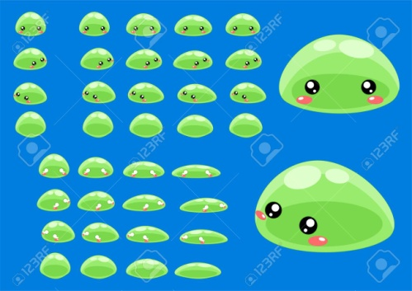 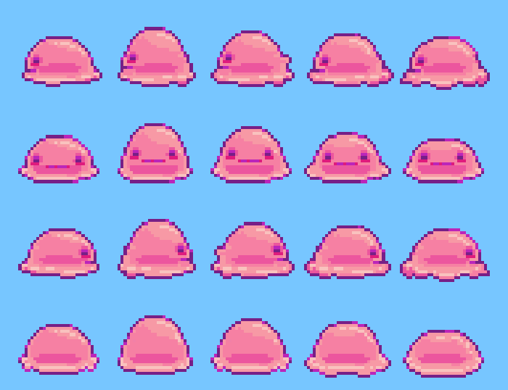 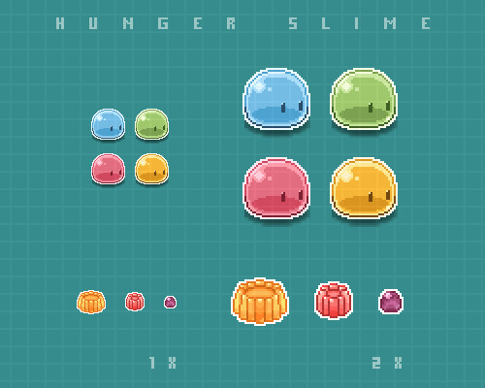 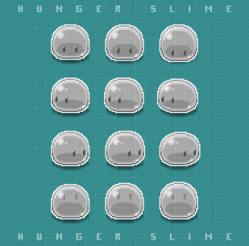

기본 외형 - jump

▶ 파일 참조

▶ 캐릭터 성격

설정상 방금 태어난 갓난 아기같은 상태

성별 - 없음
나이 - 0세

tag - 순수함, 호기심, 모험심, 감성적, 때 묻지 않은

도감 배경스토리
마녀의 실험으로 태어난 순수한 슬라임 인간이 되기 위해

마녀의 식자재 모으기를 도와주고 있다

▶ 상호 작용

씨앗 심기 - 갖고있는 씨앗을 뱉어서 심는다 수분 감소
수분 공급 - 밭 위를 기어다니면 밭에 수분을 공급한다 수분 감소

▶ 스탯

순도 - 제작, 특수 행동시에 소모
수분 - 시간이 지날 수록 줄어들며 일반 행동시에 소모
수분이 줄어들수록 캐릭터 크기 감소

